상품제안서
3단 암막 우양산 12k(UPF50+) | 상품코드: S45080

 |  |  |  |  |  |  | 02-713-8555 | www.synergygift.co.kr
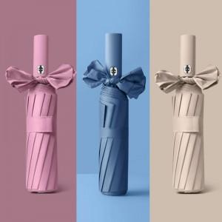

【상세/제작정보】 | <p><span style="font-size: 14pt;">※ 개별포장 진행시 입수량 30개 / 운임비 4,000원(VAT별도) 발생</span></p><p><span style="font-size: 14pt;">※ 기본 opp포장</span></p>

【인쇄/포장옵션】 | 실크, 풀칼라, 원단실크1도 / 포장불가능

【공급단가】 | 수량 | 30~ | 100~ | 300~ | 1,000~ | 3,000~
*VAT별도 | 단가 | 5,720원 | 5,580원 | 5,410원 | 5,060원 | 4,880원

【상품 URL】 | https://www.synergygift.co.kr:443/src/goods_detail.php?gdno=45080

